19° Aula
FOLHA DE PAGAMENTO (6) 13º Salário e Férias

Funcionário | Nº Sal. | Meses Trab. | Nº Hrs. Noturno | Nível | N° Filhos | Total Vales | Sal. Base | 13º Salário | Férias | 1/3 Férias | AD. Insalubridade | AD. Noturno | INSS | Sal. Liquido
Ana Karolina | 1.5 | 5 | 33 | 1 | 2 | R$ 50.00
Fabiana | 2 | 12 | 21 | 3 | 0 | R$ 100.00
Janaina | 1.33 | 9 | 25 | 0 | 9 | R$ 100.00
Francislaine | 4 | 12 | 19 | 2 | 3 | R$ 50.00
Mirella | 1 | 11 | 27 | 1 | 1 | R$ 150.00
Kassandra | 6 | 12 | 5 | 1 | 0 | R$ 50.00
Barbara | 1.2 | 7 | 17 | 0 | 4 | R$ 100.00
Nelina | 3.1 | 10 | 9 | 3 | 2 | R$ 150.00
DICAS DAS FORMULAS |  |  |  |  |  |  | Nº Sal.*Sal. Mín | Sal.Base/12*Meses Trab. | Sal.Base/12*Meses Trab. | Férias/3 | Sal. Mín*10%, 20% ou 40% | Sal. Base / 220 * 20% * Nº Hrs. Noturno | Alíquotas | (Todos Beneficios)-INSS

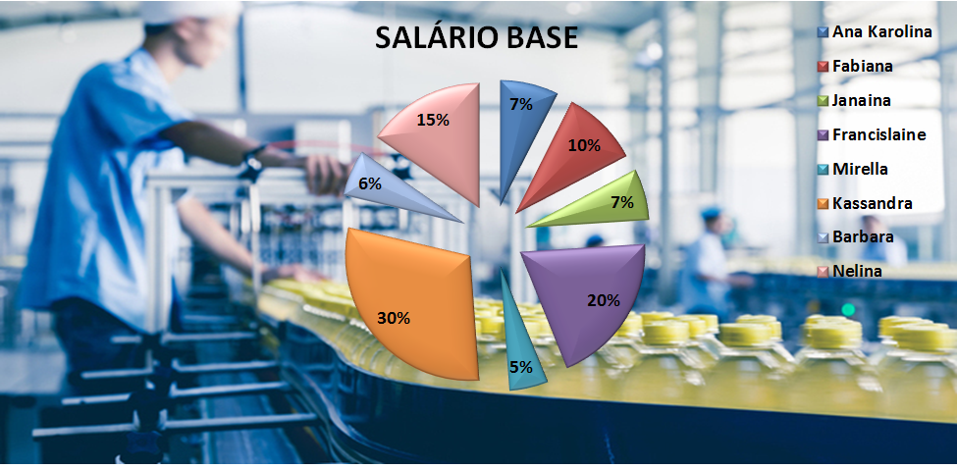
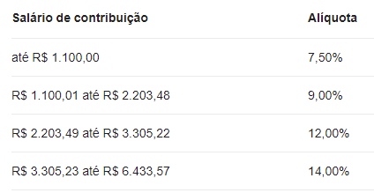

 |  |  |  |  |  |  |  |  |  |  | CONFIGURAR PÁGINA

Internet: Digite link, responda as perguntas |  |  |  |  | https://forms.gle/og4zmzyDLJjC7dm28

